Tabelle2
 | Informationsgehalt Submodell Entwicklungsprozess

Prozess | Information | Dokumenten-Quelle | Submodel IDTA | Verwendete Verwaltungsschale | Kommentar | Spalte5
Input | Bündel-Durchmesser | 230403kroschu_TP02_AP23_Prozesse_V06 | Technische Daten | Leitungssatz/Modul (Typ) Konfektionär | Aus VEC
 | 3D-Gesamtmodell für Verlegebereich / Bauraum | 230403kroschu_TP02_AP23_Prozesse_V06 | CAD-Modell | Leitungssatz OEM
 | 3D-Modelle von Komponenten | 230403kroschu_TP02_AP23_Prozesse_V06 | CAD-Modell | Komponente
 | Temperatur-"Erfahrungswerte" vom Bauraum (z.B. Motorraum) | 230403kroschu_TP02_AP23_Prozesse_V06 | Technische Daten? | Leitungssatz (Typ) Konfektionär | Definition einzelner Informationen die in der VWS abgebildet werden sollen
 | Teile-Bibliothek 3D (dezentral, OEM-unabhängig, el+therm+3D-Maße etc.) => VWS Verbundkomponenten/Repository | 230403kroschu_TP02_AP23_Prozesse_V06 |  |  | Definition einzelner Informationen die in der VWS abgebildet werden sollen
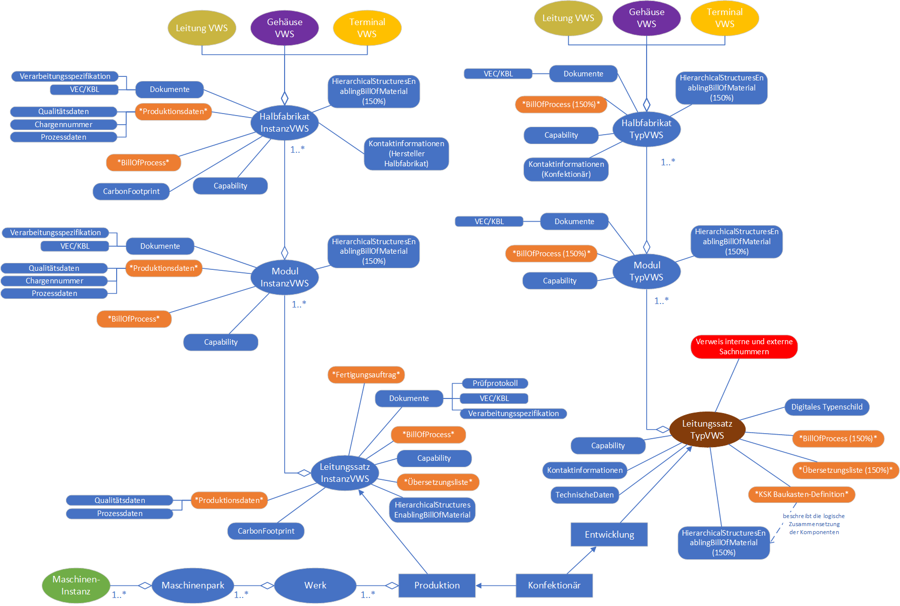
 | 3D-Teil-Modelle (Aufteilung Bauräume in Oben/Unten etc für die Bearbeitung) | 230403kroschu_TP02_AP23_Prozesse_V06 | CAD-Modell | Komponente | Position und Orientierung könnte durch den VEC abgebildet werden?
 | Teile-Bibliothek / Festigkeit / Masse | 230403kroschu_TP02_AP23_Prozesse_V06 | Technische Daten? | Komponente | Gehört das zu den Produktstammdaten also VEC?
 | 3D-Teilmodell vom Leitungssatz und Bauraum | 230403kroschu_TP02_AP23_Prozesse_V06 | CAD-Modell | Leitungssatz (Typ) Konfektionär/OEM ?
 | Schwingungsverhalten-Modell | 230403kroschu_TP02_AP23_Prozesse_V06 | Simulationsmodell? | Leitungssatz (Typ) Konfektionär
 | Schaltplan und 3D-Modell / 2D-Modell | 230403kroschu_TP02_AP23_Prozesse_V06 | BOM/CAD/Dokumente | Leitungssatz (Typ) Konfektionär | Werden diese als Datei hinterlegt?-> Es lassen sich verschiedenste Verbindungen mit dem BOM-Teilmodell darstellen --> Siehe FESTO-Toolbox Beispiel
 | elektrifiziertes Geometriemodell (OEM) | 230403kroschu_TP02_AP23_Prozesse_V06 | CAD? | Leitungssatz (Typ) OEM | Werden diese als Datei hinterlegt?-> Es lassen sich verschiedenste Verbindungen mit dem BOM-Teilmodell darstellen --> Siehe FESTO-Toolbox Beispiel
 | Leitungstyp und -Querschnitt | 230403kroschu_TP02_AP23_Prozesse_V06 | Technische Daten | Komponente | Verschiedenste Produktinformationen im VEC
 | Anforderungen an Oberfläche | 230403kroschu_TP02_AP23_Prozesse_V06 | Technische Daten | Leitungssatz/Modul/Halbfabrikat/Komponente (Typ) Konfektionär | Verschiedenste Produktinformationen im VEC
 | Stecker / Kammer | 230403kroschu_TP02_AP23_Prozesse_V06 | BOM? | Leitungssatz (Typ) Konfektionär | Verschiedenste Produktinformationen im VEC
 | Dichtung | 230403kroschu_TP02_AP23_Prozesse_V06 | BOM? | Leitungssatz (Typ) Konfektionär | Verschiedenste Produktinformationen im VEC
 | boolsche Ausdrücke für Relevanz der Leitung | 230403kroschu_TP02_AP23_Prozesse_V06 |  |  | Müssen ggf. als Standard vorrausgesetzt werden (SI-Einheiten)
 | elektrifiziertes Geometriemodell (merge) (Konfektionär) | 230403kroschu_TP02_AP23_Prozesse_V06 |  | Leitungssatz (Typ) Konfektionär | Es lassen sich verschiedenste Verbindungen mit dem BOM-Teilmodell darstellen --> Siehe FESTO-Toolbox beispiel
 | Einzelleiter-Abdichtung | 230403kroschu_TP02_AP23_Prozesse_V06 | BOM? | Leitungssatz (Typ) Konfektionär | Verschiedenste Produktinformationen im VEC
 | Blindstopfen | 230403kroschu_TP02_AP23_Prozesse_V06 | BOM? | Leitungssatz (Typ) Konfektionär | Verschiedenste Produktinformationen im VEC
 | Terminal | 230403kroschu_TP02_AP23_Prozesse_V06 | BOM? | Leitungssatz (Typ) Konfektionär | Verschiedenste Produktinformationen im VEC
 | elektrifiziertes Geometriemodell (Ldorado) | 230403kroschu_TP02_AP23_Prozesse_V06 |  |  | Wo ist der Unterschied zu Zeile 15?
 | Modul-Inhalt | 230403kroschu_TP02_AP23_Prozesse_V06 | BOM | Leitungssatz/Modul/Halbfabrikat (Typ) Konfektionär | Modul Definieren
Output | Kabel-Schaltplan (Ltg-Typ, -Querschnitt, Splices) als VEC/KBL, Anforderungen an Kontaktteil-Oberflächen | 230403kroschu_TP02_AP23_Prozesse_V06 | BOM? | Leitungssatz (Typ) Konfektionär | Könnte als VEC-Teilmodell hinterlegt werden-> Gruppe Verlinkung
 | 3D-Modelle Komponenten | 230403kroschu_TP02_AP23_Prozesse_V06 | CAD-Modell | Komponente/Halbfabrikat? | Was zählt hier unter Komponenten? CAD-Modell in Vebrindung mit dem BOM-Teilmodell
 | 3D-Teilmodell vom Leitungssatz | 230403kroschu_TP02_AP23_Prozesse_V06 | CAD-Modell | Leitungssatz (Typ) Konfektionär | CAD-Modell in Vebrindung mit dem BOM-Teilmodell
 | 3D-Gesamtmodell für Verlegebereich | 230403kroschu_TP02_AP23_Prozesse_V06 | CAD-Modell | Leitungssatz (Typ) Konfektionär | CAD-Modell in Vebrindung mit dem BOM-Teilmodell
 | Schwingungsmodell vom Teil-Leitungssatz (z.B. Tür-Trennstelle, Achse) | 230403kroschu_TP02_AP23_Prozesse_V06 | Simulationsmodell? | Leitungssatz (Typ) Konfektionär
 | elektrifiziertes Geometriemodell | 230403kroschu_TP02_AP23_Prozesse_V06 | CAD? | Leitungssatz (Typ) Konfektionär | Werden diese als Datei hinterlegt?-> Es lassen sich verschiedenste Verbindungen mit dem BOM-Teilmodell darstellen --> Siehe FESTO-Toolbox beispiel
 | BMW, Mercedes | 230403kroschu_TP02_AP23_Prozesse_V06 |  |  | Löschen
 | KBL oder HCV | 230403kroschu_TP02_AP23_Prozesse_V06 | Dokumentation? | Leitungssatz (Typ) Konfektionär | Könnte als VEC-Teilmodell -> Gruppe Verlinkung
 | Einzelleiter-Abdichtung | 230403kroschu_TP02_AP23_Prozesse_V06 | BOM? | Leitungssatz (Typ) Konfektionär | Verschiedenste Produktinformationen im VEC
 | Blindstopfen | 230403kroschu_TP02_AP23_Prozesse_V06 | BOM? | Leitungssatz (Typ) Konfektionär | Verschiedenste Produktinformationen im VEC
 | Terminal | 230403kroschu_TP02_AP23_Prozesse_V06 | BOM? | Leitungssatz (Typ) Konfektionär | Verschiedenste Produktinformationen im VEC
 | Stufen-KS | 230403kroschu_TP02_AP23_Prozesse_V06 | BOM? | Leitungssatz (Typ) Konfektionär | Verschiedenste Produktinformationen im VEC
 | KSK: Baukasten-Definition | 230403kroschu_TP02_AP23_Prozesse_V06 | Harness? | Leitungssatz (Typ) Konfektionär | Verschiedenste Produktinformationen im VEC
 | boolscher Ausdruck Modul-Definition | 230403kroschu_TP02_AP23_Prozesse_V06 | Harness? | Leitungssatz (Typ) Konfektionär
 | Modul-Inhalt | 230403kroschu_TP02_AP23_Prozesse_V06 | BOM? | Leitungssatz/Modul/Halbfabrikat (Typ) Konfektionär
 | Bündel-Durchmesser | 230403kroschu_TP02_AP23_Prozesse_V06 | Technische Daten | Leitungssatz/Modul (Typ) Konfektionär | Berechnung durch Summation aus VEC Produktstammdaten
 | TIFF/HCV (HCV: Container mit Verlinkung Zeichnung zu KBL) | 230403kroschu_TP02_AP23_Prozesse_V06
 | KBL, VEC | 230403kroschu_TP02_AP23_Prozesse_V06 |  |  | Könnte als VEC-Teilmodell -> Gruppe Verlinkung
 | HCV kann auch JT beinhalten | 230403kroschu_TP02_AP23_Prozesse_V06 |  |  | Löschen
 | Systemschaltpläne | VWS4LS_TP2_AP2.3_Referenzprozess_Leitungssatzentwicklung |  |  | Identisch zu Zeile
 | ModellKomponente | VWS4LS_TP2_AP2.3_Referenzprozess_Leitungssatzentwicklung |  |  | Identisch zu Zeile 7
 | ModellBauraum | VWS4LS_TP2_AP2.3_Referenzprozess_Leitungssatzentwicklung |  |  | Identisch zu Zeile 6
 | Kabelschaltplan | VWS4LS_TP2_AP2.3_Referenzprozess_Leitungssatzentwicklung |  |  | Identisch zu Zeile 14
 | Modell Leitungssatz | VWS4LS_TP2_AP2.3_Referenzprozess_Leitungssatzentwicklung |  |  | Identisch zu Zeile 12
 | Elektrifiziertes Geometiremodell | VWS4LS_TP2_AP2.3_Referenzprozess_Leitungssatzentwicklung |  |  | Siehe Zeile 21
 | Freigabedokument | VWS4LS_TP2_AP2.3_Referenzprozess_Leitungssatzentwicklung
 | Systemschaltpläne | VWS4LS_TP2_AP2.3_Referenzprozess_Leitungssatzentwicklung |  |  | Identisch zu Zeile
 | ModellKomponente | VWS4LS_TP2_AP2.3_Referenzprozess_Leitungssatzentwicklung |  |  | Identisch zu Zeile 7
 | ModellBauraum | VWS4LS_TP2_AP2.3_Referenzprozess_Leitungssatzentwicklung |  |  | Identisch zu Zeile 6
 | Kabelschaltplan | VWS4LS_TP2_AP2.3_Referenzprozess_Leitungssatzentwicklung |  |  | Identisch zu Zeile 14
 | Modell Leitungssatz | VWS4LS_TP2_AP2.3_Referenzprozess_Leitungssatzentwicklung |  |  | Identisch zu Zeile 12
 | Elektrifiziertes Geometiremodell | VWS4LS_TP2_AP2.3_Referenzprozess_Leitungssatzentwicklung |  |  | Siehe Zeile 21
 | Freigabedokument | VWS4LS_TP2_AP2.3_Referenzprozess_Leitungssatzentwicklung

Referenzprozess Leitungssatz
